Sheet1
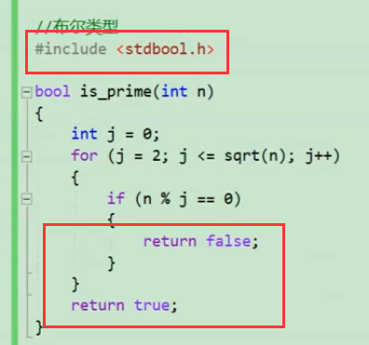
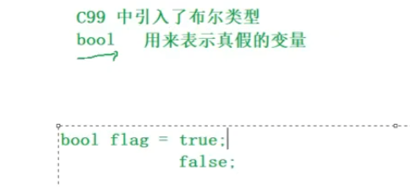
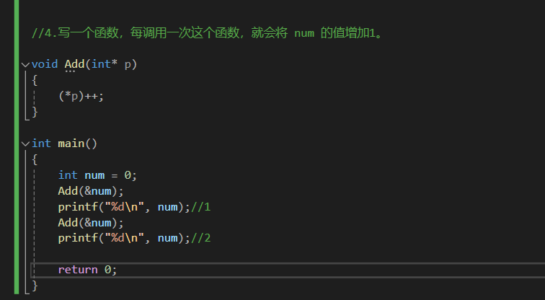
 |  |  |  | Test_2024_6_11

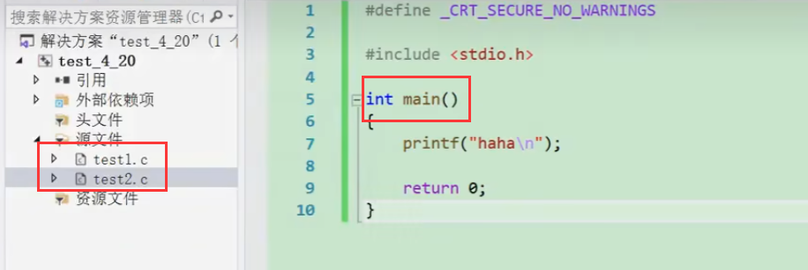

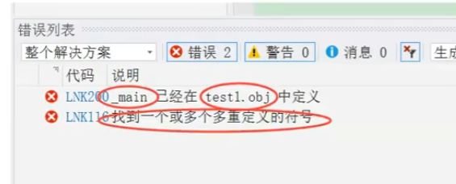

要在第二个源文件中编main函数的时候，记得把之前的main注释掉

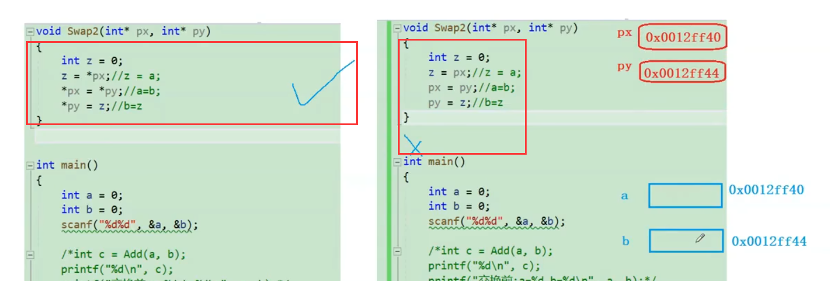

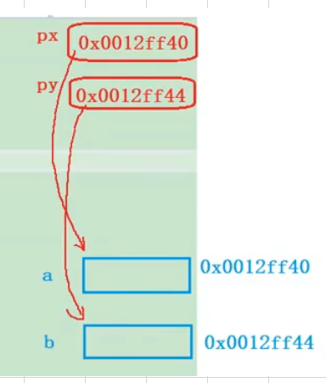
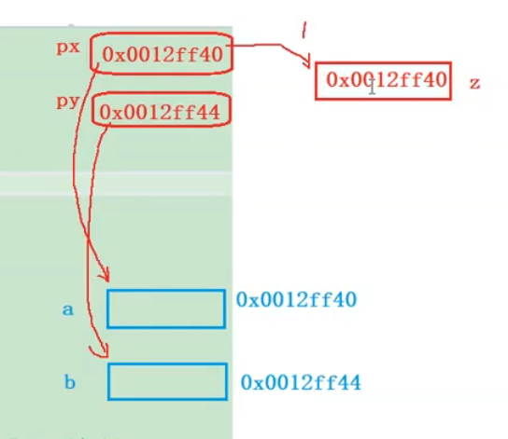
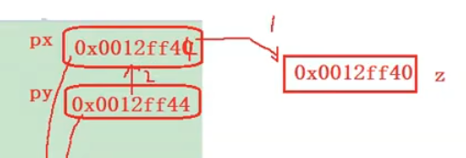
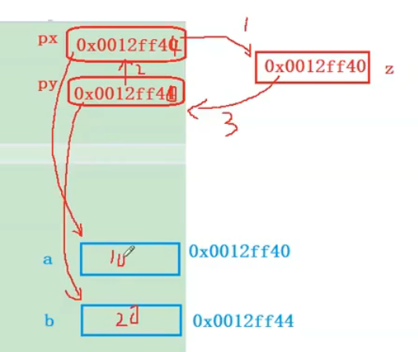

 |  |  |  |  |  | 直到这里，指针40和44交换了，但是里面的东西还是没变，相当于把土地门口的指示牌号换了而已

 |  |  |  |  |  | 但是左手第一块还是住的10，左手第二块住的还是20

 |  |  |  |  |  | 用*交换指针的方式相当于直接把土地上的房子拔起来给换了

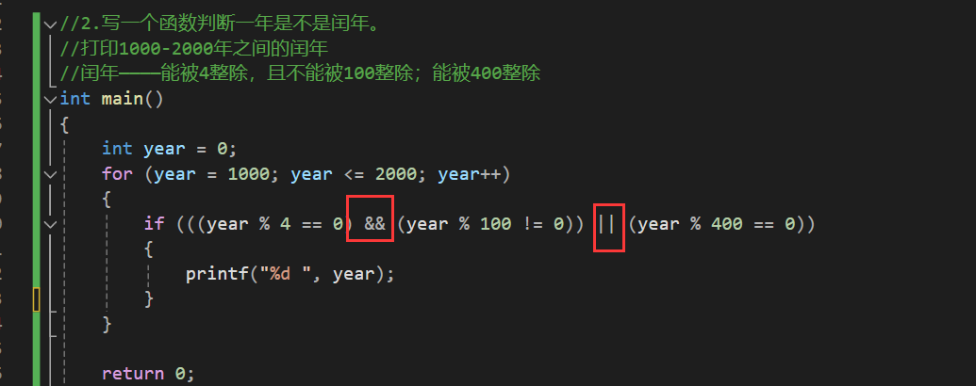

 |  | 见test_2024_6_11

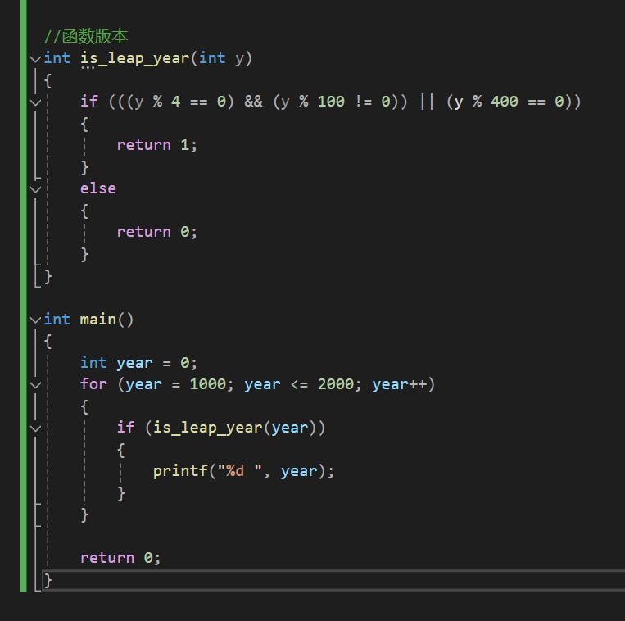
 |  |  |  |  | &&与 ||或

 |  |  | 为什么不在is_leap_year里面判断+打印——因为这样函数作用不够单一，不够模块化，不够高内聚低耦合，别人不好拿来用

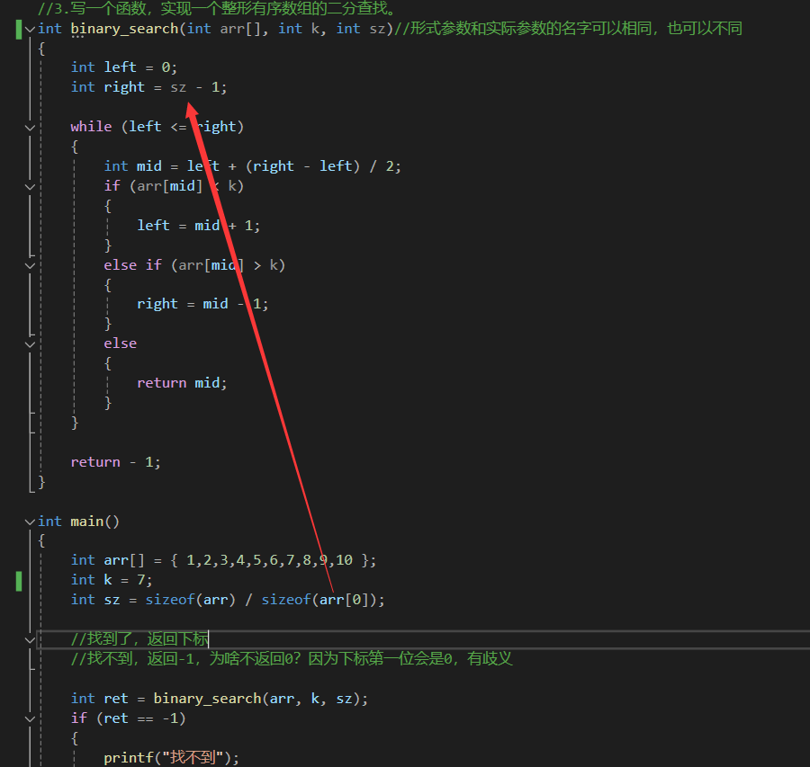

 |  |  | 能不能把这个求数组元素个数的sz放到函数里？不行！！！

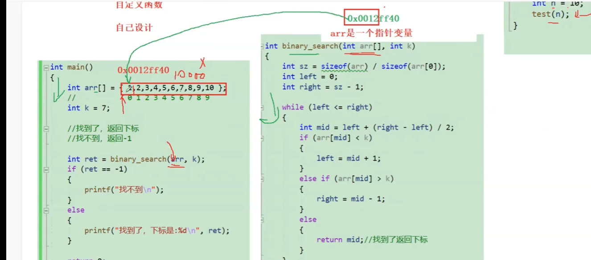

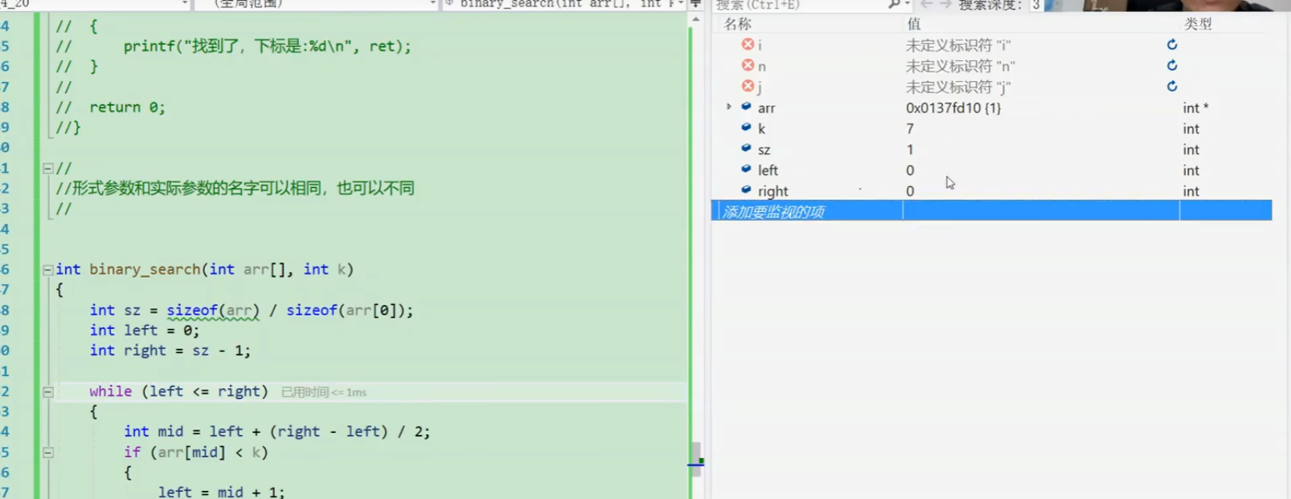

 | 数组传参实际上是传了数组首元素的地址，是一个指针变量，是个指针而不是一整个数组空间，因为那样形参会可能会占用极大的空间

 | 在这样的情况下，这里的arr就是一个指针变量，它的大小根据系统位数的不同不是4就是8

 |  | 除出来不就是1么

 |  | 所以求数组元素数量不能放到函数里进行

